2FN
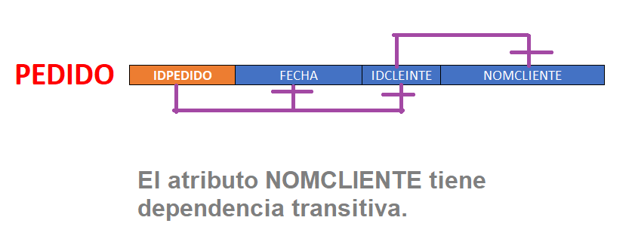
PEDIDO |  |  |  | DETALLE_PEDIDO |  |  | PRODUCTO
IDPEDIDO | FECHA | IDCLEINTE | NOMCLIENTE | IDPEDIDO | IDPRODUCTO | CANTIDAD | IDPRODUCTO | NOMPRODUCTO
123 | 2007-04-23 | 010 | E. Metalicas | 123 | P02 | 20 | P02 | Lic. Contabilidad
246 | 2007-05-15 | 020 | M. Soldaduras | 123 | P04 | 5 | P04 | Lic. Planillas y RRHH
280 | 2007-06-04 | 010 | E. Metalicas | 123 | P09 | 1 | P08 | Mantenimiento Anual P04
 |  |  |  | 246 | P02 | 10 | P09 | Mantenimiento Anual P02
 |  |  |  | 246 | P09 | 1 | P12 | Lotus Notes
 |  |  |  | 280 | P08 | 1
 |  |  |  | 280 | P12 | 5

